1-Técnicas
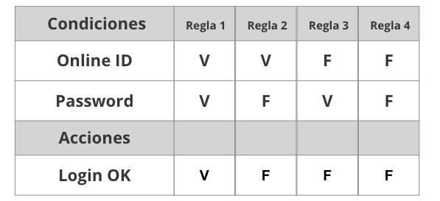
Tabla de decisión
Requerimiento | Condiciones | Regla
El sistema deberá permitir loguear a los usuarios. En caso de que el e-mail o la contraseña sean incorrectos, se debe mostrar un mensaje de error. | Email | V | V | F | F
 | Contraseña no menos de 6 caracteres | V | F | V | F

 | Acciones
 | Iniciar sesión | V | F | F | F

ID | Título / Nombre | Descripción | Precondición | Pasos |  |  | Estado de diseño | Creado por
 |  |  |  | # | Acción | Resultado esperado
1 | Iniciar sesion | El sistema deberá permitir loguear a los usuarios. En caso de que el e-mail o la contraseña sean incorrectos, se debe mostrar un mensaje de error. | Contar con las credenciales registradas en el sitio | 1 | Completar el campo email con la cuenta guardada validada |  | Terminado | MR
 |  |  |  | 2 | Completar el campo email con la cuenta guardada no validada | Error: El usuario no existe
 |  |  |  | 3 | Completar el campo contraseña de la cuenta guardada con menos de 6 caracteres | Error: Contraseña incorrecta
 |  |  |  | 4 | Completar el campo contraseña de la cuenta guardada validada
 |  |  |  | 5 | Seleccionar "iniciar sesion" | Se ingresa al sitio

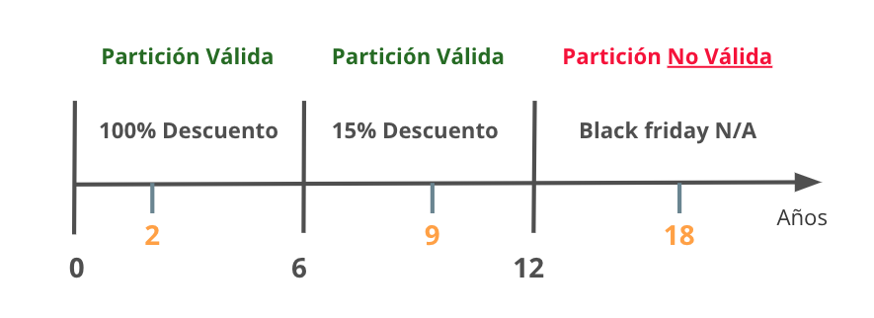
Partición de Equivalencia
Requerimiento |  | Variable |  | Clase de equivalencia |  | Entrada

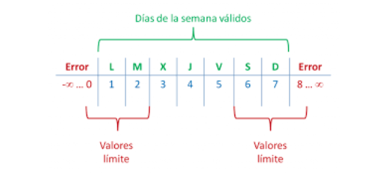

Analisis de valor Limites
Requerimiento |  | Variable |  | Valores |  | Casos

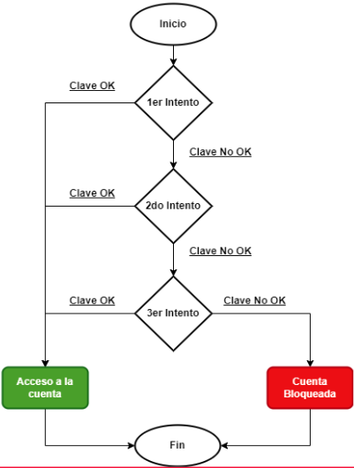

Transición de estados
Requerimiento |  | Estado 1 | Estado 2 | Estado 3 | Estado 4 | Estado 5 | Estado Final

4-Defecto
TEMPLATE DE DEFECTOS

 | ID: | ESTADO: | PRIORIDAD: | SEVERIDAD:
 | 1 | En progreso | Alta | Media

 | FECHA: | REPORTADO POR: | ASIGNADO A: | AMBIENTE:
 | 2022-12-12 | MIchael Rodriguez |  | QA

 | TITULO/NOMBRE:
 | Nombre y Apellido acepta alfanumericos

 | DESCRIPCIÓN:
 | El campo Nombre y Apellido acepta caracteres alfanumericos, cuando los requerimientos solicitan que sean de tipo text

 | PASOS PARA REPRODUCIR EL DEFECTO:
 | 1- Ingresar a la aplicacion http://resto-app.ctd.academy:3000/user/home/
 | 2 - Cliquear en la opcion "Crear cuenta"
 | 3 - En el campo nombre, se puede ingresar cualquier caracter de tipo alfanumerico
 | 4 - En el campo apellido, se puede ingresar cualquier caracter de tipo alfanumerico

 | RESULTADO ACTUAL:
 | Se pueden ingresar caracateres no solo de tipo text en los campos Nombre y Apellido al momento de registrar un usuario

 | RESULTADO ESPERADO:
 | No deberia permitir avanzar en la creacion del usuario, y deberia remarcar estos campos

 | 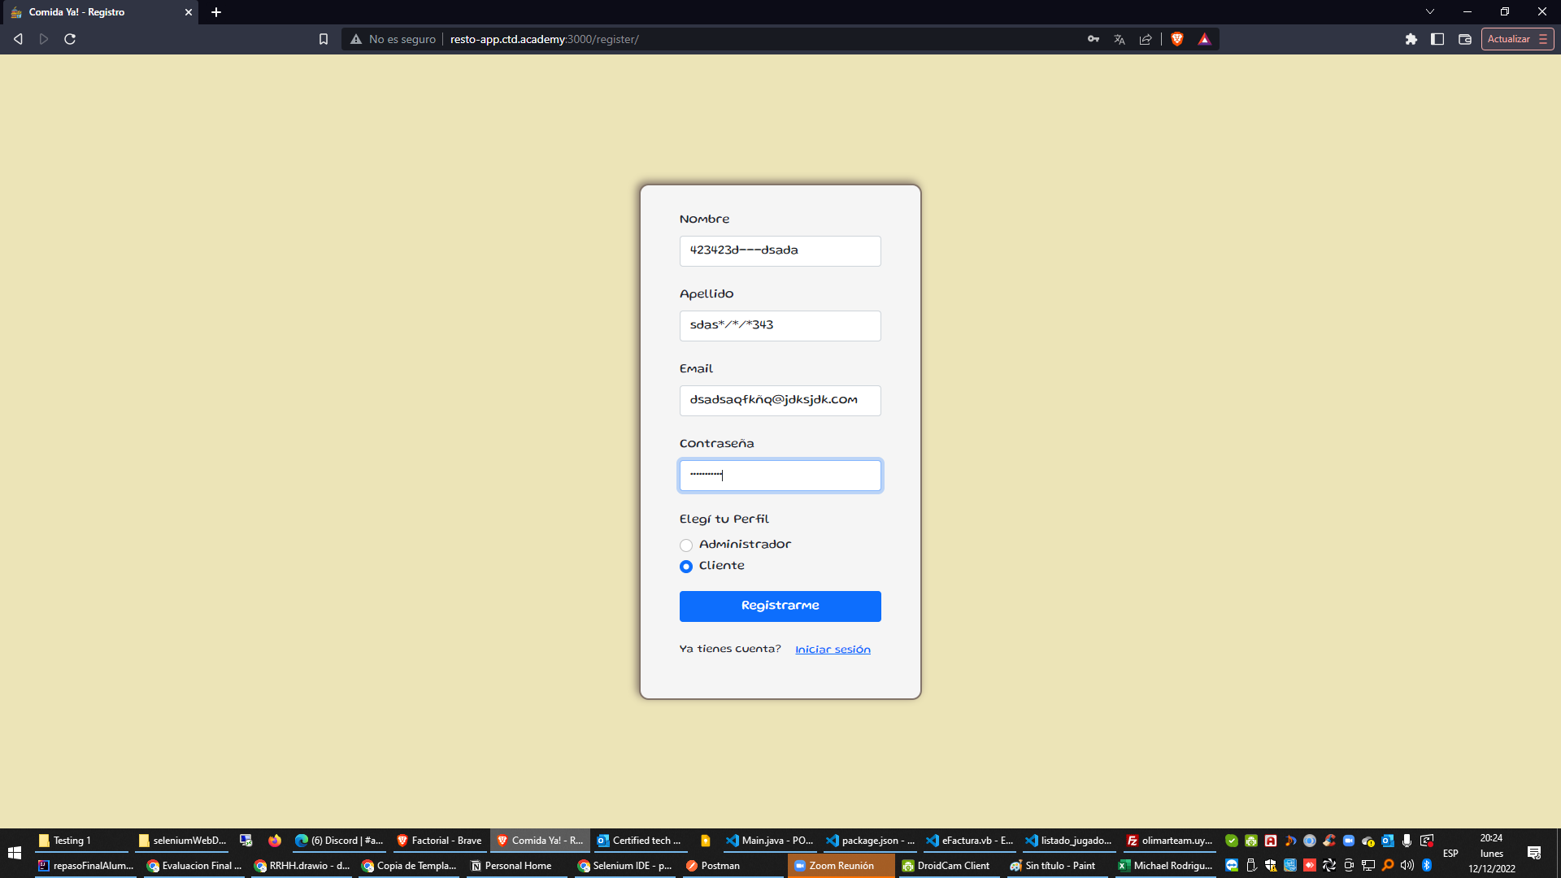 EVIDENCIA:

5-Pruebas de API
Ejemplo

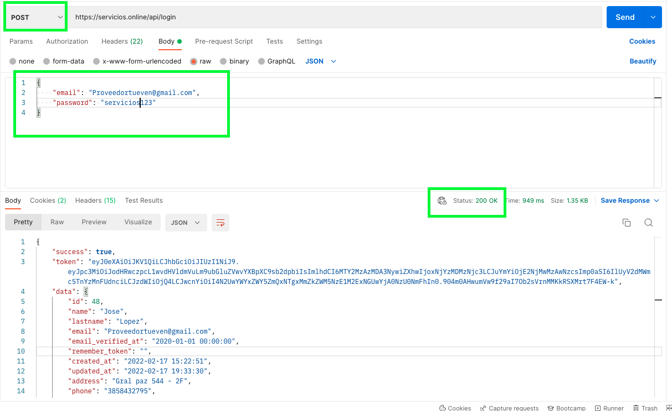

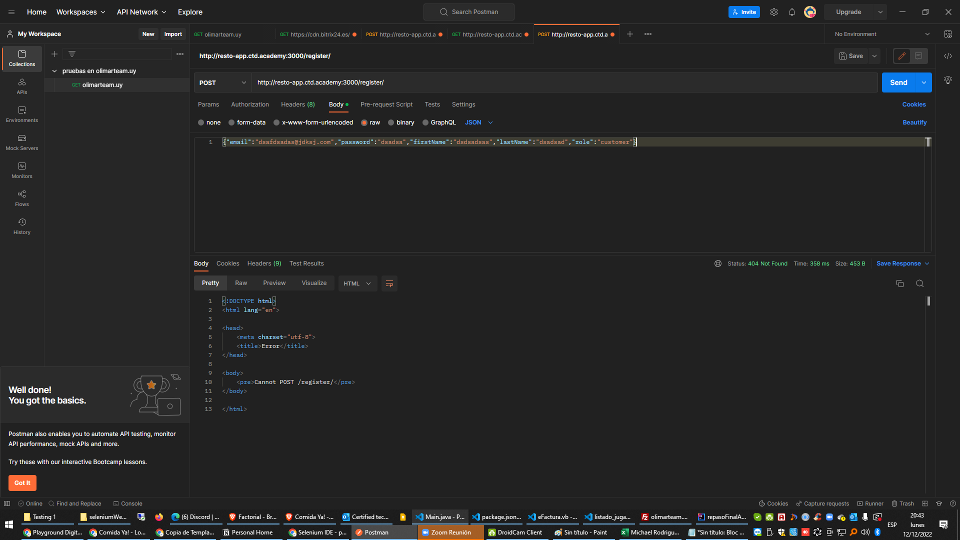

 | * Me falto agregar el token, no me dio el tiempo

